상품제안서
(충전식)휴대용선풍기 미니선풍기 / 손선풍기 핸디선풍기 -고급형// | 상품코드: F25572

 |  |  |  |  |  |  | 02-412-0044 | www.easy1.co.kr
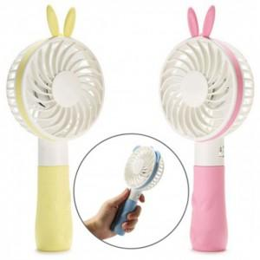

【상세/제작정보】 | 인쇄문의

【인쇄/포장옵션】 | / 포장불가능

【공급단가】 | 수량 | 100~ | 300~ | 500~ | 1,000~ | 3,000~
*VAT별도 | 단가 | 5,720원 | 5,630원 | 5,490원 | 5,350원 | 5,260원

【상품 URL】 | http://www.easy1.co.kr/src/goods_detail.php?gdno=25572

